画面遷移図
【画面遷移】

 | AsIs
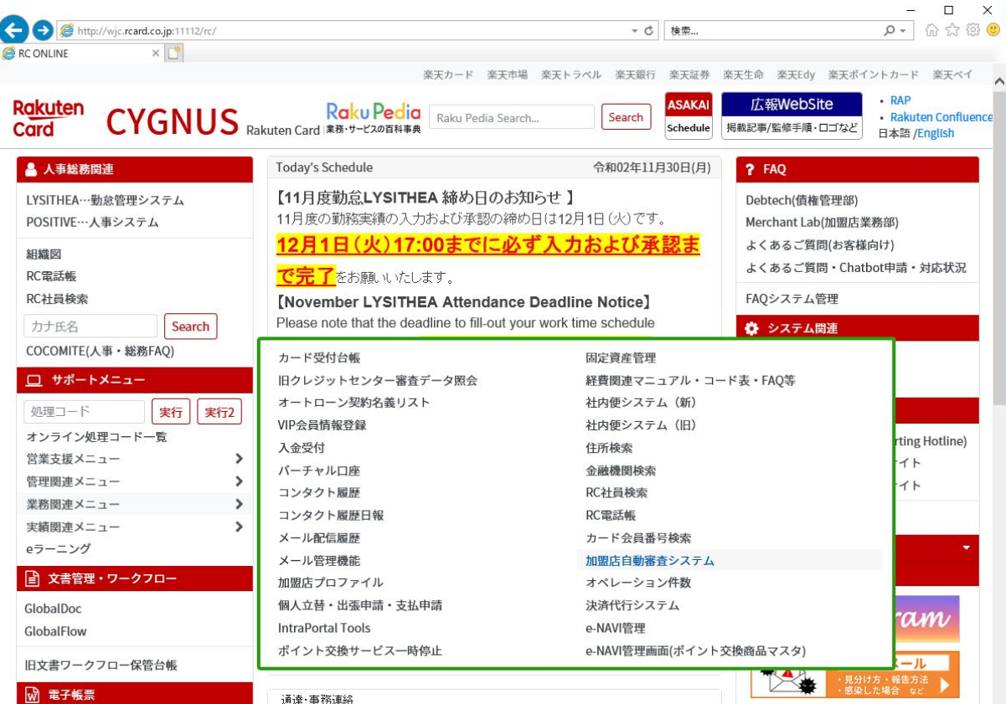

2020/12/02
設計変更
 | ToBe
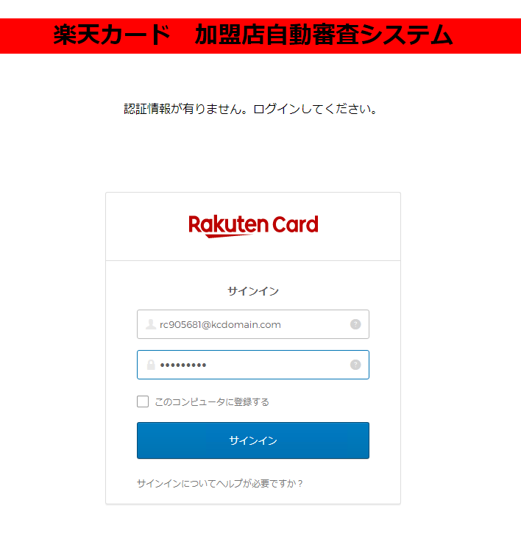

 |  |  |  |  |  | Login Success

 |  |  | OKTA Token✕

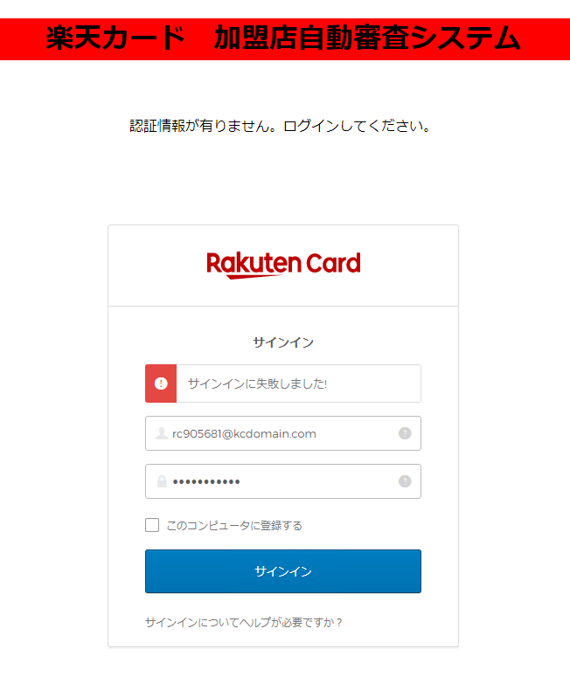

 |  |  |  |  |  | Login Failed | Retry
 |  |  |  |  |  |  | Success

 |  |  |  |  |  |  | Retry
 |  |  |  |  |  |  | Failed


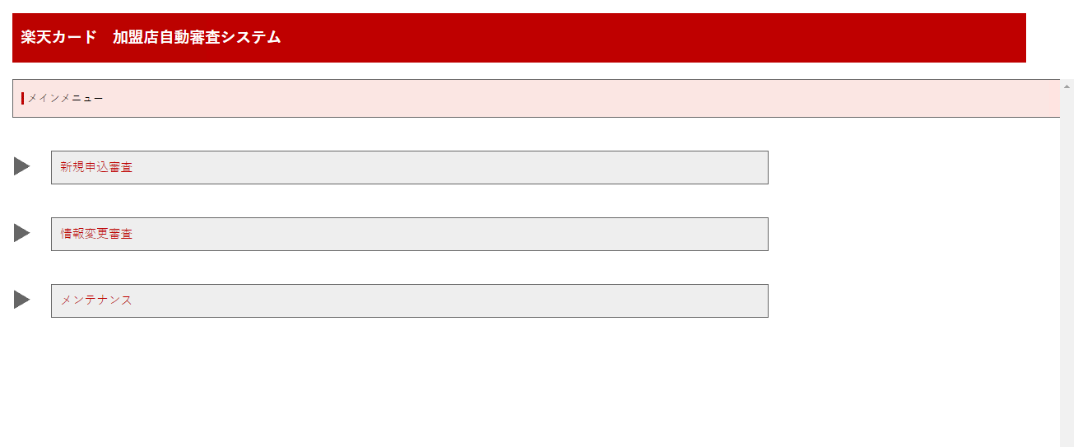

 |  | OKTA Token〇

 | ToBe
 |  |  |  |  |  |  |  | ■権限がある場合


 |  |  |  |  |  | OKTA token確認
 |  |  | ページ遷移 |  |  | SSO有

 |  |  |  | OKTA token確認
 |  |  |  | SSO無
 |  |  |  |  |  |  |  | ■権限が無い場合
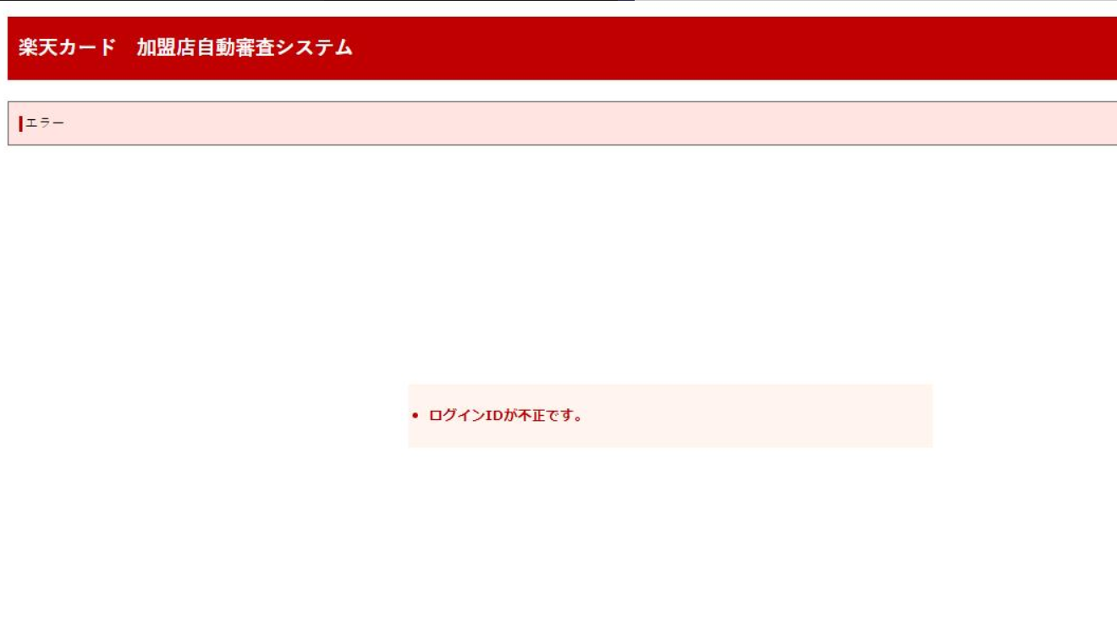
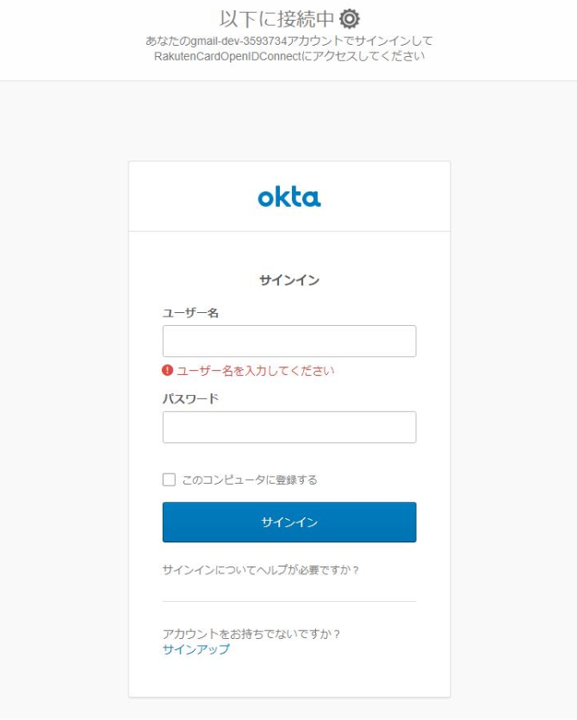

 |  |  |  |  | Initial, Redirect, LoginPage設定などに関しては
 |  |  |  |  | OKTAインフラ上の設定に依存されるので、
 |  |  |  |  | 加盟店自動審査Appに設定お願いします。

